关系图
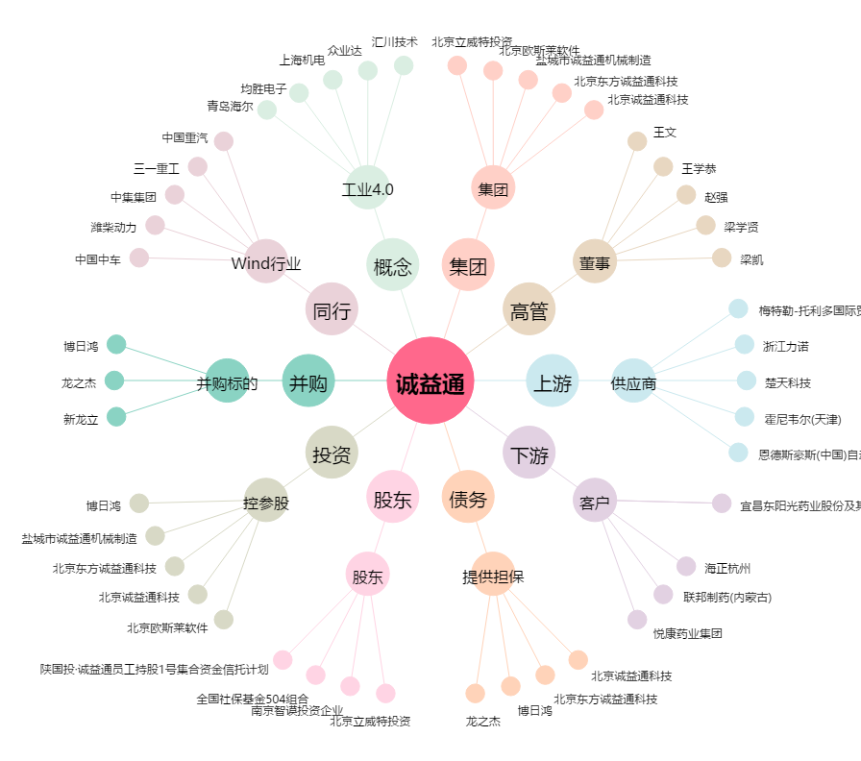
诚益通[300430.SZ] - 关系概览图

